settings
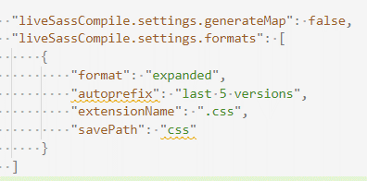
scss for vs code |  | npm init | Инициализируйте ваш npm-пакет внутри корневой директории проекта
 |  | #!/usr/bin/env node | шебанг, права на исполнение | chmod +x bin/…js
 |  | .gitigonore & Makefile
 |  | npm ci | команда полезна при первом клонировании репозитория (или после удаления node_modules)
 |  | npm link / unlink | Для установки пакета из операционной системы
 |  | npm publish --dry-run
 |  | CodeClimate/eslint
 |  | npx eslint . | add in redactor

pug | index.pug --out ../.. -P

git
версия гита | git --version | ASSOC Вывод либо изменение сопоставлений по расширениям имен файлов.
используемая конфигурация | git config --list | ATTRIB Отображение и изменение атрибутов файлов.
установка имени пользователя, от которого будут идти коммиты. | git config --global user.name "Your Name" | BREAK Включение и выключение режима обработки комбинации клавиш CTRL+C.
 | git config --global user.email "your_email@whatever.com" | BCDEDIT Задает свойства в базе данных загрузки для управления начальной
Установка текстового редактора, в котором будут открываться файлы для решения конфликтов. | git config --global core.editor editor | загрузкой.
Создайте клон репозитория | git clone | CACLS Отображение и редактирование списков управления доступом (ACL)
Получить последнюю версию можно | git pull = git fetch + git merge origin/master | к файлам.
покажет файлы, в которых были произведены изменения | git status | CALL Вызов одного пакетного файла из другого.
Чтобы добавить отслеживание новых файлов | git add / . -i-показывает измененные куски файлов и спрашивает, что с ними сделать | CD Вывод имени либо смена текущей папки.
объединяет в себе удаление и подготовку к коммиту | git rm | CHCP Вывод либо установка активной кодовой страницы.
удалить файл из индекса, оставив его при этом в рабочем каталоге | git rm --cached readme.txt
esc :wq enter | git commit -m "comment" -a автоматически добавляет все изм. В индекс | CHDIR Вывод имени либо смена текущей папки.
измененине предыдущего коммита | git commit --amend -m "comment" / --no-edit
отменяет все незафиксированные изменения / восстанавливает файл | git reset HEAD file-name/ git restore --staged file-name | CHKDSK Проверка диска и вывод статистики.
безвозвратно удаляет незафиксированные текущие изменения (del commits) | git reset --hard HEAD~n | CHKNTFS Отображение или изменение выполнения проверки диска во время
отправляет все зафиксированные изменения на уд\репозиторий | git push | загрузки.
создаст ветку с указанным именем и автоматически переключится на неё. | git checkout -b branch-name / git checkout 'commit' | CLS Очистка экрана.
отправить на сервер | git push origin branch-name | CMD Запуск еще одного интерпретатора командных строк Windows.
забрать себе на компьютер ветку с удалённого репозитория | git checkout origin/branch-name -b branch-name | COLOR Установка цветов переднего плана и фона, используемых по умолчанию.
посмотреть все существующие ветки локального/удаленного репозитория | git branch / git branch -r | COMP Сравнение содержимого двух файлов или двух наборов файлов.
Переключиться на любую локальную ветку | git checkout branch-name | COMPACT Отображение и изменение сжатия файлов в разделах NTFS.
Чтобы удалить всё лишнее | git clean -f -d | CONVERT Преобразование дисковых томов FAT в NTFS. Нельзя выполнить
Чтобы создать git репозиторий из этого каталога | git init | преобразование текущего активного диска.
 | git log / git log -p --oneline --graph | COPY Копирование одного или нескольких файлов в другое место.
выводит файл и рядом с каждой строкой показывает того, кто её менял и в каком коммите | git blame
ищет совпадени с указанной строкой | git grep -i/без учета регистра
присвоить таг/удальить таг | git tag v1 / git tag -d oops | DATE Вывод либо установка текущей даты.
переключиться на предыдущую версию | git checkout v1~1 | DEL Удаление одного или нескольких файлов.
 | git revert HEAD | DIR Вывод списка файлов и подпапок из указанной папки.
перемещение файлов | git mv file-name dir-name | DISKCOMP Сравнение содержимого двух гибких дисков.
слияние веток | git merge | DISKCOPY Копирование содержимого одного гибкого диска на другой.
 | git rebase | DISKPART Отображение и настройка свойств раздела диска.
 | git remote | DOSKEY Редактирование и повторный вызов командных строк; создание
извлечение изменений | git fetch + git merge origin/master | макросов.
Добавьте локальную ветку, которая отслеживает удаленную ветку. | git branch --track branch-name origin/style | DRIVERQUERY Отображение текущего состояния и свойств драйвера устройства.
 | git remote add shared ../hello.git | ECHO Вывод сообщений и переключение режима отображения команд на
прячет изменения в раб/дир и восстаналвивает при необходимости возвращает спрятанные изменения | git stash git stash pop
 |  | ENDLOCAL Конец локальных изменений среды для пакетного файла.
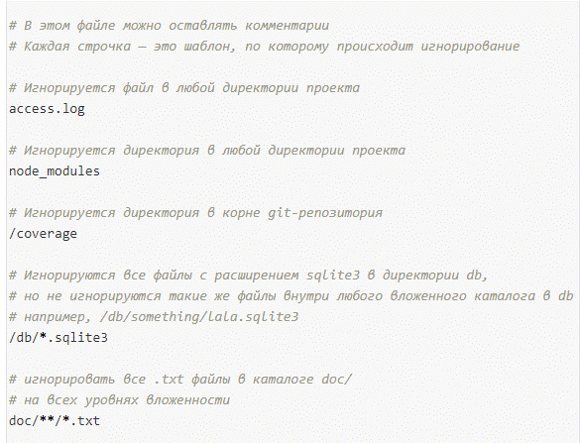
 |  | ERASE Удаление одного или нескольких файлов.
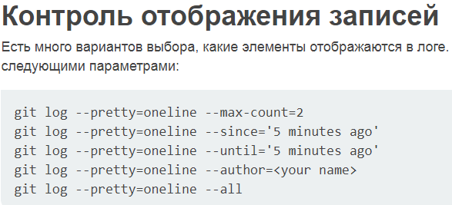
 |  | EXIT Завершение работы программы CMD.EXE (интерпретатора командных
 |  | строк).
 |  | FC Сравнение двух файлов или двух наборов файлов и вывод различий
 |  | между ними.
 |  | FIND Поиск текстовой строки в одном или нескольких файлах.
 |  | FINDSTR Поиск строк в файлах.
 |  | FOR Запуск указанной команды для каждого из файлов в наборе.
 |  | FORMAT Форматирование диска для работы с Windows.
 |  | FSUTIL Отображение и настройка свойств файловой системы.
 |  | FTYPE Вывод либо изменение типов файлов, используемых при
 |  | сопоставлении по расширениям имен файлов.
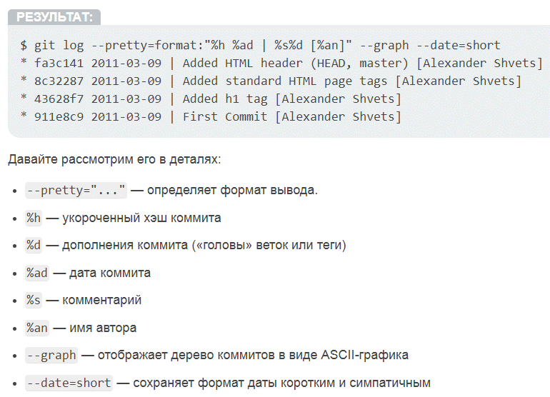
 |  | GOTO Передача управления в отмеченную строку пакетного файла.
 |  | GPRESULT Отображение информации о групповой политике для компьютера или
 |  | пользователя.
 |  | GRAFTABL Позволяет Windows отображать расширенный набор символов в
 |  | графическом режиме.
 |  | HELP Выводит справочную информацию о командах Windows.
 |  | ICACLS Отображение, изменение, архивация или восстановление
 |  | списков ACL для файлов и каталогов.
 |  | IF Оператор условного выполнения команд в пакетном файле.
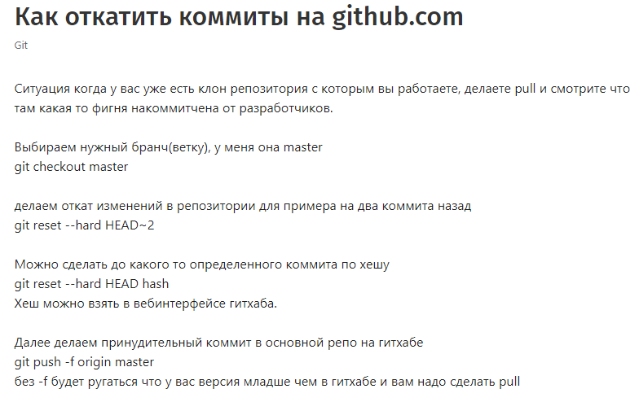
 |  | LABEL Создание, изменение и удаление меток тома для дисков.
 |  | MD Создание папки.
 |  | MKDIR Создание папки.
 |  | MKLINK Cоздание символических и жестких ссылок
 |  | MODE Конфигурирование системных устройств.
 |  | MORE Последовательный вывод данных по частям размером в один экран.
 |  | MOVE Перемещение одного или нескольких файлов из одной папки
 |  | в другую.
 |  | OPENFILES Отображение файлов, открытых на общей папке удаленным
 |  | пользователем.
 |  | PATH Отображает или устанавливает путь поиска исполняемых файлов.
 |  | PAUSE Приостанавливает выполнение пакетного файла и выводит сообщение.
 |  | POPD Восстанавливает предыдущее значение активной папки,
 |  | сохраненное с помощью команды PUSHD.
 |  | PRINT Выводит на печать содержимое текстового файла.
 |  | PROMPT Изменяет приглашение в командной строке Windows.
 |  | PUSHD Сохраняет значение активной папки и переходит к другой папке.
 |  | RD Удаляет папку.
 |  | RECOVER Восстанавливает данные, которые можно прочитать, с плохого или
 |  | поврежденного диска.
 |  | REM Помещает комментарии в пакетные файлы и файл CONFIG.SYS.
 |  | REN Переименовывает файлы или папки.
 |  | RENAME Переименовывает файлы или папки.
 |  | REPLACE Замещает файлы.
 |  | RMDIR Удаление папки.
 |  | ROBOCOPY Улучшенное средство копирования файлов и деревьев каталогов
 |  | SET Показывает, устанавливает и удаляет переменные среды Windows.
 |  | SETLOCAL Начинает локализацию изменений среды в пакетном файле.
 |  | SC Отображает и настраивает службы (фоновые процессы).
 |  | SCHTASKS Выполняет команды и запускает программы по расписанию.
 |  | SHIFT Изменение положения (сдвиг) подставляемых параметров для
 |  | пакетного файла.
 |  | SHUTDOWN Локальное или удаленное выключение компьютера.
 |  | SORT Сортировка ввода.
 |  | START Выполнение программы или команды в отдельном окне.
 |  | SUBST Назначение заданному пути имени диска.
 |  | SYSTEMINFO Вывод сведений о системе и конфигурации компьютера.
 |  | TASKLIST Отображение всех выполняемых задач, включая службы.
 |  | TASKKILL Прекращение или остановка процесса или приложения.
 |  | TIME Вывод и установка системного времени.
 |  | TITLE Назначение заголовка окна для текущего сеанса интерпретатора
 |  | командных строк CMD.EXE.
 |  | TREE Графическое отображение структуры каталогов диска или папки.

 |  | TYPE Вывод на экран содержимого текстовых файлов.
 |  | VER Вывод сведений о версии Windows.
 |  | VERIFY Установка режима проверки правильности записи файлов на диск.

 |  | VOL Вывод метки и серийного номера тома для диска.
 |  | XCOPY Копирование файлов и деревьев каталогов.
 |  | WMIC Вывод сведений WMI в интерактивной среде.

SQL
Data Manipulation Language DML | select | insert | update | delete | merge |  | integer
Data Definition Language DDL | create | alter | drop | rename | truncate |  | number(P,S)
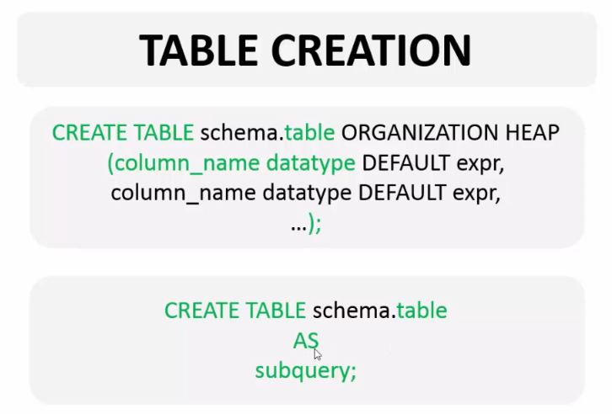 | 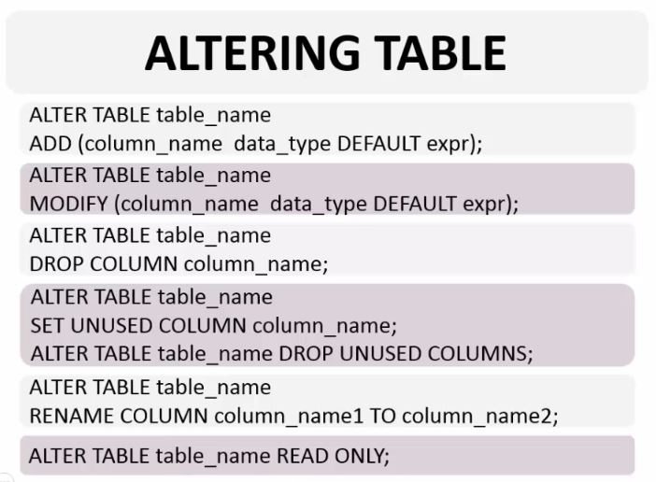 |  |  |  |  | 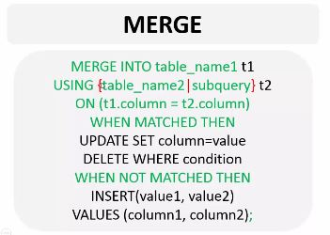
Transaction Control Language TCL | commit | rollback | savepoint | ACID |  |  | char(length)
Data Control Language DCL | grant | revoke |  |  |  |  | varchar2(size)
 |  |  |  |  |  |  | date
описать таблицу | describe |  |  |  |  |  | timestamp(f)
уникальное значение | distinct | select distinct |  | sys.nls_session_parameters; |  |  | null
конкатенация | I I |  |  | set autocommit on/off |  |  | timestamp with timezone
поменять название столбца | AS or ' ' or "tes" | alias |  | preferences-data..-advanced - autocommit |  |  | timestamp with local timezone
макет, фиктивный | dual |  |  |  |  |  | interval year to month
q'<It's my life>' | Quote(q) operator |  |  |  |  |  | interval day to second
 | where | any, all |  |  |  |  | clob/blob/long
 | between and |  |  |  |  |  | rowid
 | in ( , , ,)
 | is null
 | like + escape | S%' | D_n' | \
 | and, or, not
default возрастание | order by (ask, desk) | nulls last/first
 | group by
 | having
real time | sysdate
 | for update
ampersand substitution | /= &name | runtime binding | && | &col
 | undefine/define | set define off/on
 | set verify on/off

функции | single-row | LOWER(s)/UPPER(s) | INITCAP(s)
 |  | CONCAT(s,s) | LENGTH(s) | LPAD/RPAD(s, n, p) | TRIM(s)
 |  | INSTR() | SUBSTR() | REPLACE()
 |  | ROUND(s, precision) | TRUNC(s, precision) | MOD(didvidend, divisior)
 |  | MONTHS_BETWEEN() | ADD_MONTHS() | NEXT_DAY() | LAST_DAY()
 | date functions | ROUND(date) | TRUNC(date)
 | general functions | NVL(value, ifnull) | NVL2(value, ifnotnull, ifnull) | NULLIF(value1, value2) | COALESCE(value1, value2,…, valueN)
 | conditional functions | DECODE(expr, comp1, iftrue1) | simple CASE | searched CASE

 | SQL | LEFT(s, n)
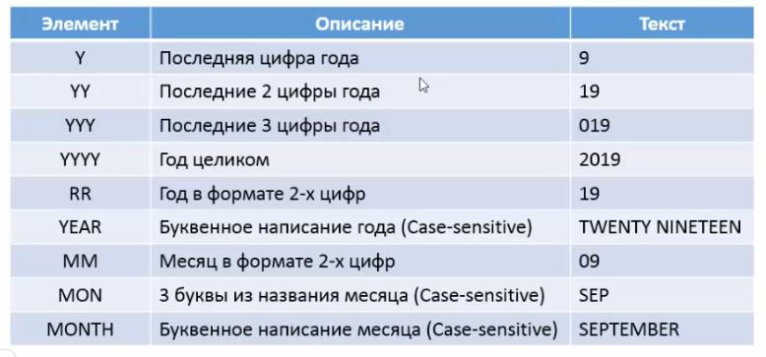
 |  | TO_CHAR
 |  | TO_DATE
 |  | TO_NUMBER

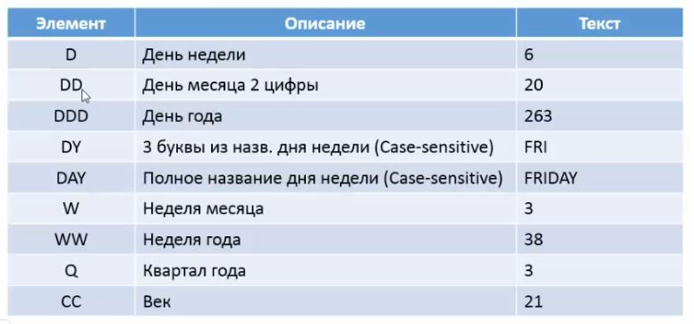

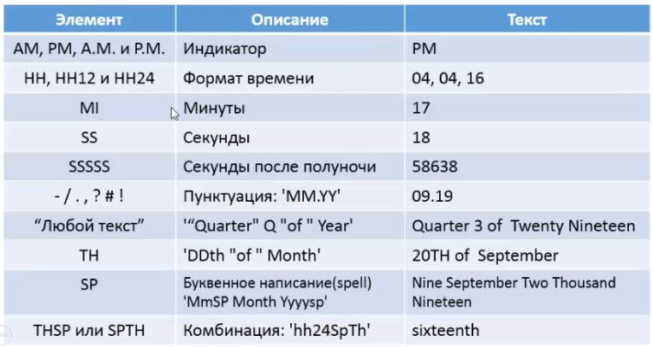

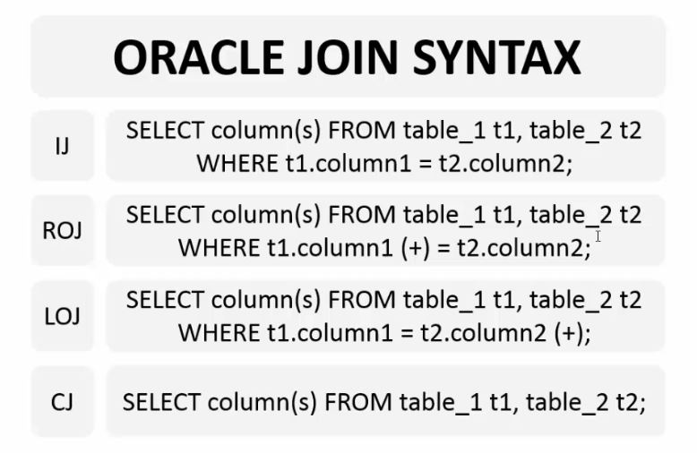
 | multiply-row | COUNT({*|{distinct|all}expression}) | SUM({distinct|all}expression) | AVG({...}expression) | MIN/MAX({...}expression)

 | join | inner join(natural join) | join + using | join + on
 |  | outer join | left outer join + on | right outer join + on | full outer join + on
 |  | cross join

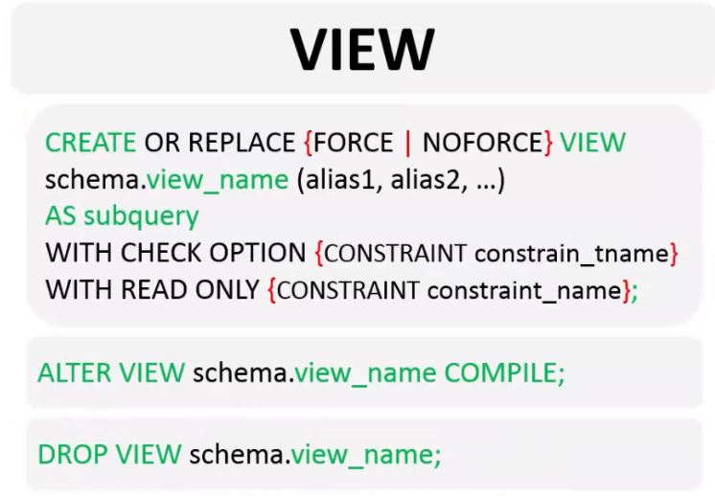
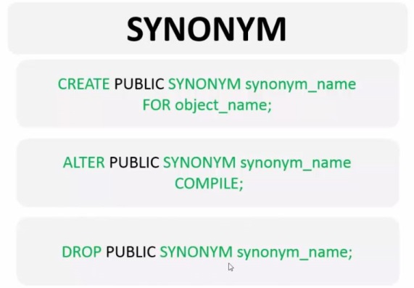
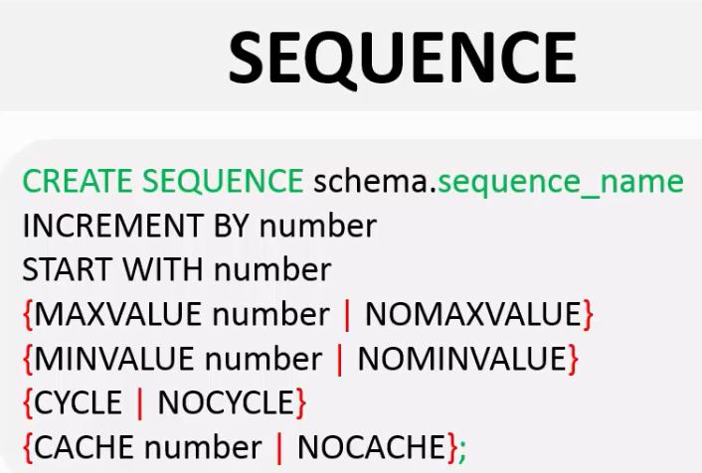
 | set operators | union all
 |  | union | сортирует и удаляет дубликаты
 |  | intersect | возвращает общие строки + up
 |  | minus(except)

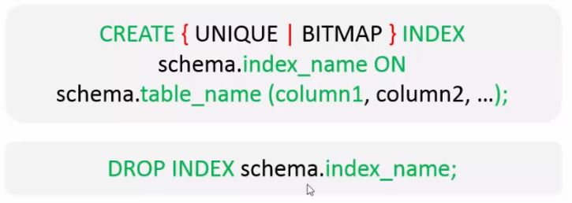
 | DB Objects | tabel
 |  | view
 |  | synonym
 |  | index | b-tree (unique/not unique) | bitmap
 |  | sequence

 | CONSTRAINT types | UNIQUE | только уникальные значения, исключение null
 |  | NOT NULL
 |  | PRIMARY KEY | только уникальные значения без null
 |  | FOREIGN KEY | принуждает использовать значение из другого столбца или null |  | on delete cascade/set null
 |  | CHECK | принуждает использовать только значения, которые удовлетворяют его условию

HTML
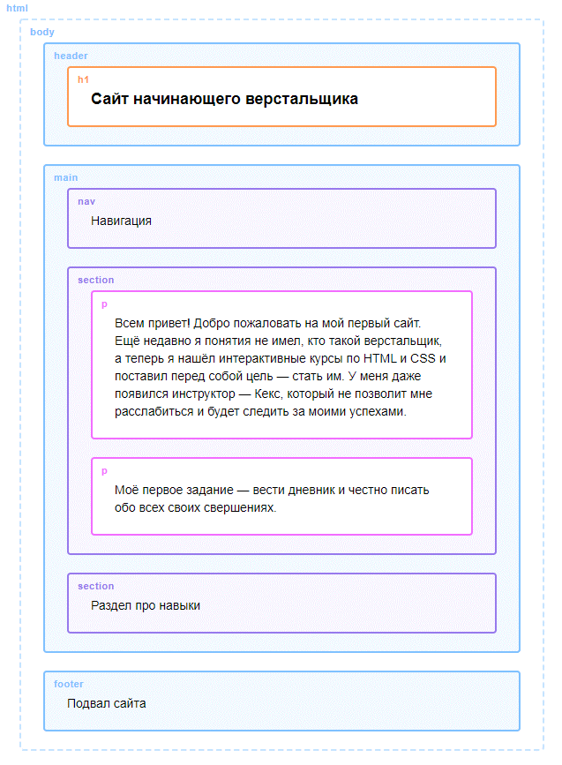
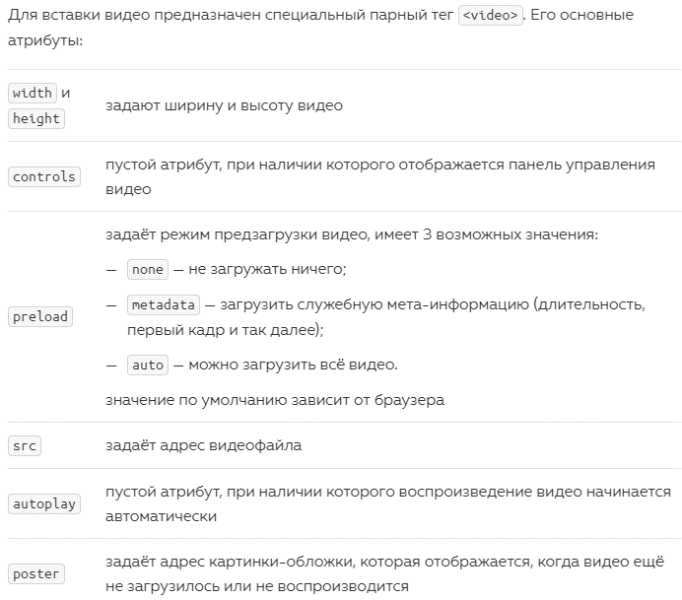
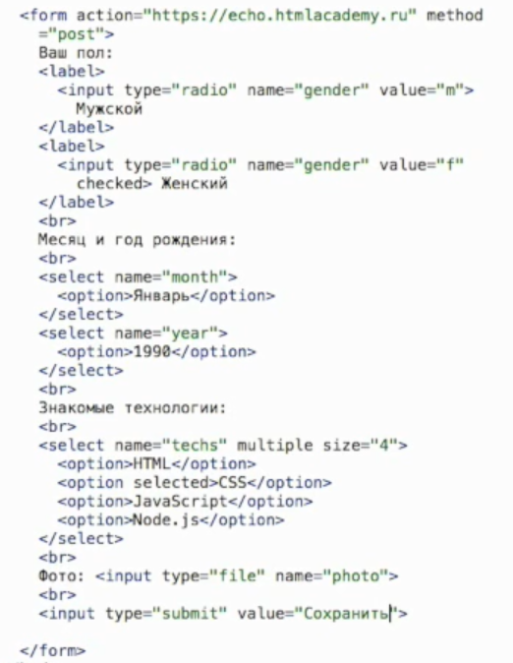
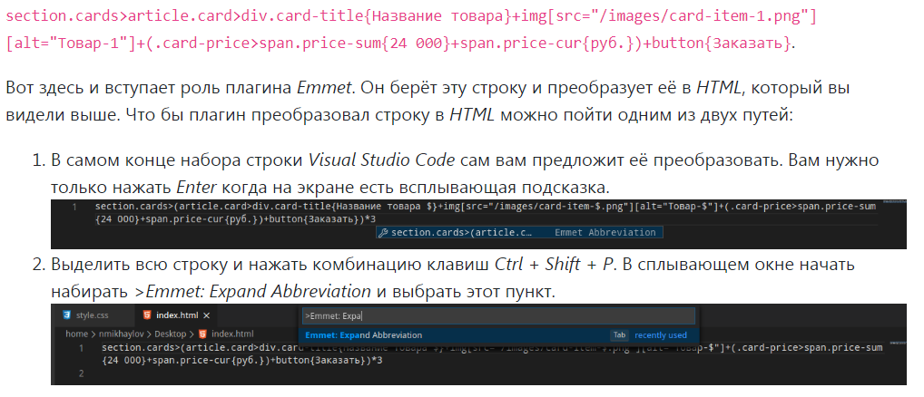
тэги |  |  |  | type | need | handy
<br> | brake, разрыв строки | <input> placeholder <button> (img inside) |  | text | type, name | id, value, list
<a> | anchor, устанавливает якорь или ссылку на другую страницу download # target |  | <button> | submit | value?
<audio/video> | audio src="", controls / video type="video/mp4", autoplay, width, height |  |  | textarea | name, id? | row,cols
<body> | «Тело» документа. Фактически это весь контент документа. |  |  | checkbox |  | value, checked
<code> | для определения программного кода |  |  | radio | value, id-uniq | name===name
<div> | division - это блочный (block-level) элемент, у него свойство display: block. |  |  | select | name, id? | multiple, size
<em-i/u/s> | emphasis-italic, underline, strikethrough |  |  | option | value
<h1-6> | headling (заголовок) |  |  | file | name
<head> | Тег в котором размещаются метаданные, подключаются стили и скрипты. |  |  | hidden |  | value
<html> | Корневой элемент. Контейнер, который содержит все элементы веб-страницы. |  | <button> | reset |  | value
<img> | image src="" alt="" width, height |  |  | button |  | value
<li> | list item |  |  | image | src, alt
<ol> | ordered list (упорядоченный список) |  |  | button | for js
<p> | параграф |  |  | date
<pre> | perfomated text предварительно отформатированный текст |  |  | time
<source> | Альтернативные медиа ресурсы. Вставляет аудио или видео файл для тегов <audio> и <video> |  |  | number/range |  | min, max, step
<span> | это строчный (inline-level) элемент, у него свойство display: inline |  |  | search
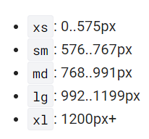
<strong-b> | Предназначен для акцентирования части текста (жирное начертание) |  |  | datetime-local
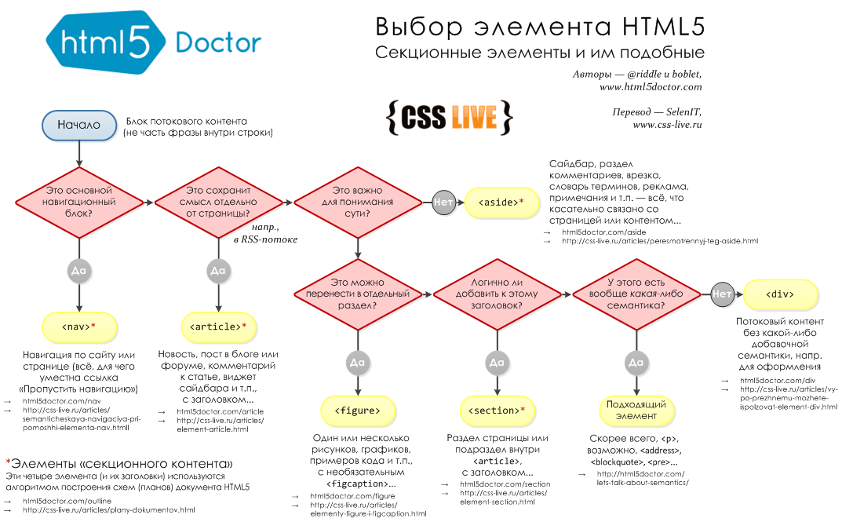
<table> | является контейнером для всех элементов, определяющих содержимое html таблицы. cellpadding cellspacing |  |  | month/week
<tbody> | Предназначен для хранения одной или нескольких строк таблицы. |  |  | tel
<td> | table data (создает одну ячейку таблицы) colspan="" rowspan |  |  | email
<th> | table header (создает одну ячейку таблицы - заголовок) |  |  | url
<thead> | Создает одну или несколько строк, которые находятся во главе таблицы. |  |  | color
<title> | Тег, который определяет заголовок документа. title - всплывающая подсказка
<tr> | table row (контейнер для создания строки таблицы)
<ul> | unordered list (маркированный список) start и reversed type
<meta> open graph | Определяет метатеги, которые хранят информацию, предназначенную для браузеров и поисковых систем.
 | name = "keywords" content = "важные, ключевые, слова"
 | name = "description" content = "something"
 | name = "og:title" заголовок страницы, при публикации в соц/сетях используется вместо title + content
 | name = "og: description" описание страницы, заменяет для соц/сетей description + content
 | name = "og: image" изображение страницы + content
 | meta name="viewport" content="width=device-width"
<link> | Позволяет установить связь с внешними элементами вроде файлов со шрифтами или стилями и при этом не создает ссылку. rel = "icon" href = "" type="image/png" sizes="32x32"
<form> | Внутри формы будут поля для ввода данных и кнопка с действием (отправкой данных) action="/search" metod get/post oninput добавить форме атрибут enctype со значением multipart/form-data
<input> | позволяет создавать элементы интерфейса (текстовые поля, переключатели, кнопки, флажки) type="text" type="file" type="checkbox" id="html" name="languages" value="HTML" type="radio" required checked autofocus pattern readonly disabled autocomplete tabindex
<label> | Метка. Устанавливает связь между меткой (к примеру текст) и элементом формы. for="html"
<textarea> | элемент формы для создания области, в которую можно ввести несколько строк текста. rows="5" cols="30" name id
<select> | Позволяет сделать элемент интерфейса в виды раскрывающегося списка. Multiple size optgroup+label
<option> | Вариант. Определяет отельные группы списка, созданного при помощи тега <Select> disabled selected
<button> | определяет кнопку элементом aria-pressed="true"
<header> | Заголовок. Тег, задающий «шапку» сайта или страницы. Как правило содержит область навигации.
<article> | Статья. Определяет независимое, самостоятельное содержание, которое может быть вырвано из текста без потери смысла.
<footer> | Нижний колонтитул.- своеобразный «подвал» страницы где находится контактная инф-ция, имя владельца и др.
<address> | Адрес. Определяет контактную информацию владельца сайта, статьи или документа.
<time> | Текст внутри этого тега обозначается как дата или время. datetime="2019-07-27" datetime="2016-11-18T09:54"
<section> | Задает раздел документа. Также применяется для блока новостей, глав текста и прочей информации.
<aside> | В стороне. Используется для выделения содержимого связанного со страницей, но которое может рассматриваться отдельно.
<nav> | navigate Проводить. Задает навигацию сайта. Допустимо использовать несколько тегов. (in header for robots)
<main> | Основной контент страницы. Это может быть статья, описание услуги, данные на странице контакты, форма заказа услуги
<style> | Стиль. Предназначен для определения стилей элементов веб-страницы.
<dl> | description list») обозначает сам список описаний
<dt> | description term») обозначает термин
<dd> | description definition») обозначает описание или определение
<blockquote> | представляет содержимое, цитируемое из другого источника, необязательно со ссылкой на источник цитирования, которая указывается в <footer> или <cite>, и, необязательно, со встроенными изменениями, такими как аннотации и сокращения
<q> | quote»). Он предназначен для выделения цитат внутри предложения. Автоматические кавычки cite
<sub>/<sup> | subscript/superscript отображат текст в виде нижнего/верхнего индекса
<del> | delete выделяет текст, который был удалён в новой версии документа. В браузере этот текст перечёркивается datetime
<ins> | insert выделяет текст, который был добавлен в новой версии документа. В браузере этот текст подчёркивается datetime
<figure> | тег хорош для любого иллюстративного или демонстрационного материала, которым можно дополнить содержание документа. <figcaption>
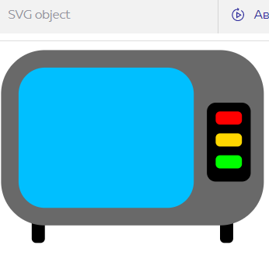
<datalist> | Для текстовых полей можно заранее определить список возможных значений, которые отображаются, когда вы начинаете вводить текст в поле
<output> | представляет собой область, куда выводятся какие-либо результаты вычислений js
<fieldset> | Когда формы становятся очень большими, возникает потребность зрительно отделить одни поля от других legend
<svg> | circle(r) rect polygon, polyline(points) ellipse(rx, ry) line(x1="2" y1="1" stroke stroke-width) x,y-координаты rx,ry-скругление углов stroke-linecap(but, round, square) stroke-linejoin(miter, round, bevel) stroke-dasharray(line,whitesp) stroke-dashoffset viewBox preserveAspectRatio(xMinYMid, slice)

<>
<>
<>
<>
<>
<>
<>
<>
<>
<>
<>
<>
<>
<>
<>
<>
<>
<>
<>
<>
<>
<>
<>
<>
<>
<>
<>
<>
<>
<>
<>
<>
<>
<>
<>
<>
<>
<>
<>
<>
<>
<>
<>
<>
<>
<>
<>
<>
<>
<>
<>
<>
<>
<>
<>
<>
<>
<>
<>
<>
<>
<>
<>
<>
<>
<>
<>
<>
<>
<>
<>
<>

CSS
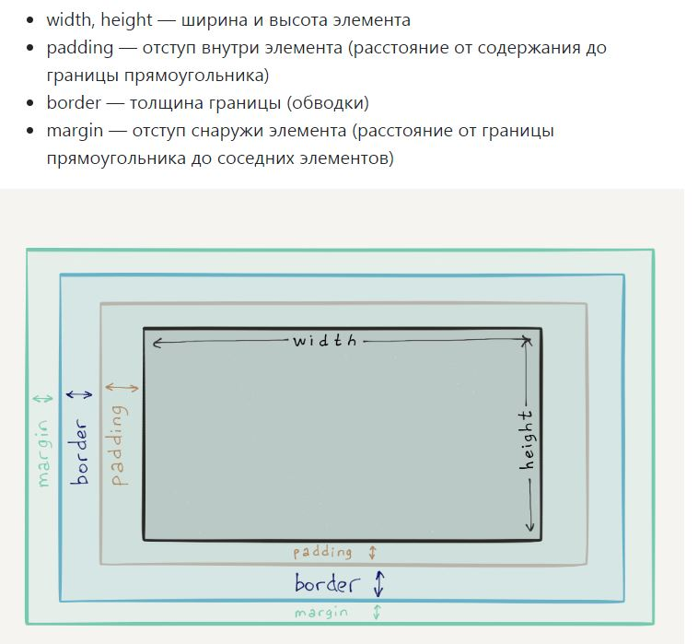
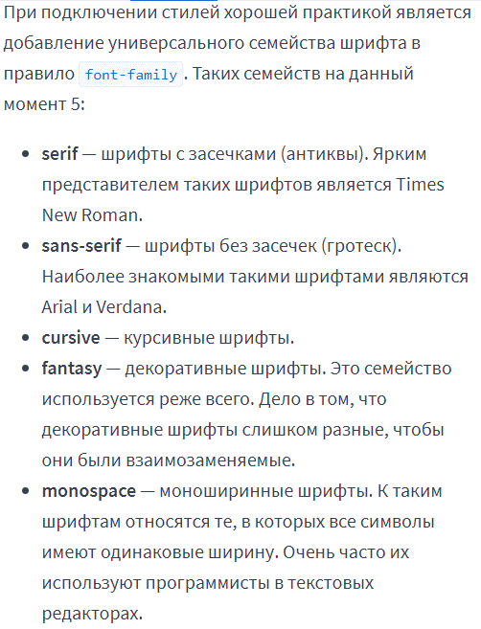
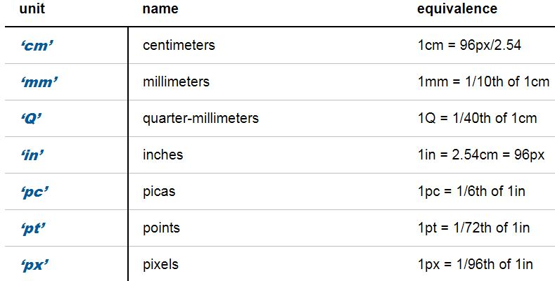
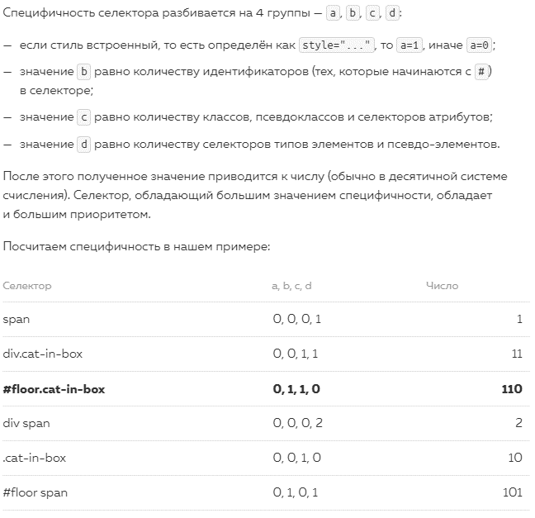
 |  |  |  | scss |  | pug
d I s p l a y | block | начинается с новой строки и занимает всю ширину |  | вложенность |  | include
 | inline | начинается в любом месте и занимает столько ширины, сколько нужно для помещения содержания |  | амперсанд |  | extends | append | prepend
 | inline-block | элемент не занимает всю ширину и может находится на одной строке с другими элементами |  | переменные
 | table | задаёт боксу элемента тип таблица |  | %extend | шаблоны
 | none | не отображается и не занимает места на странице. visibility со значением hidden. «прячет» элемент —становится невидимым, но занимает место на странице. |  | "@import"
 |  |  |  | "@mixin" | "@include"
 | font-size | размер шрифта в пикселях |  | //comment
 | box-shadow | applies one or more shadows to an element inset
 | opacity | is used to adjust the opacity, or conversely, the transparency for an item
 | transform | scaleX/Y() skewX/Y() translateX/Y() rotate()
 | transform-origin | задаёт точку отсчёта системы координат, в рамках которой будет работать трансформация
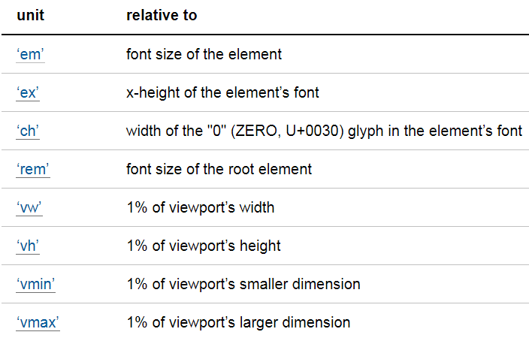
t r a n s I t I o n | transition | width 1s ease-in 2s свойство, длительность, форма и задержка
 | duration | Чтобы обозначить плавный переход в CSS
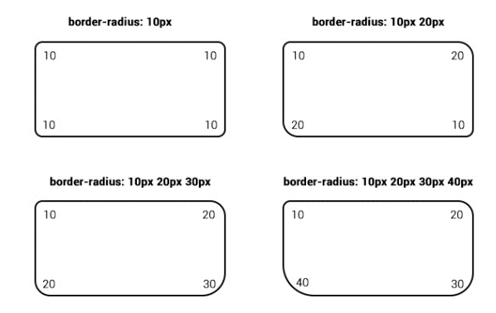
 | property | Можно указать, какие именно свойства нужно изменять плавно
 | delay | задержка перехода
 | timing-function | easy, linear, ease-in, ease-out и ease-in-out
border | border | рамка вокруг элемента solid dotted dashed ↑→↓←
 | border-radius | позволяет закруглить все углы одновременно, а с помощью свойств border-top-left-radius, border-top-right-radius, border-bottom-right-radius, border-bottom-left-radius можно закруглить каждый угол отдельно.
 | border-collapse | collapse убирает двойные рамки
 | border-image | source задаёт путь к изображению рамки slice repeat (stretch, repeat, space, round) width outset
 | border-spacing | Отступы между ячейками
 | outline | внешняя рамка ridge groove
 | outline-offset | Положительное значение отодвигает рамку от внешнего края элемента, а отрицательное «втягивает» внутрь
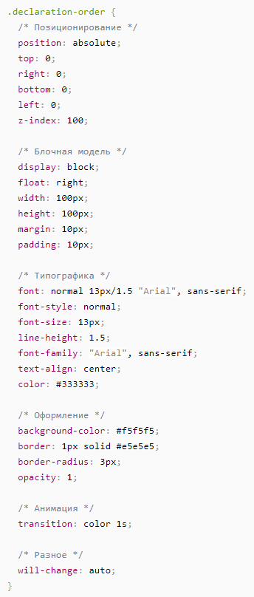
 | caption-side | По вертикали заголовок таблицы перемещается \ со значениями top и bottom

 | class | поможет задать стили для нужного участка текста
 | color | Для выделения текста цветом | unsplash.com
 | text-align | позволяет выровнять текст center — по центру. right — по правому краю justify - по ширине | pexels.com
 | vertical-align | можно выравнивать инлайновые элементы относительно содержащей его строки | pixabay.com
 | font-weight | Для управления насыщенностью шрифта bold - 700 normal - 400
 | font-style | normal — обычный вывод текста. italic — курсивное начертание oblique — косое начертание
 | font-variant | normal — обычный вывод текста. Small-caps — капитель
 | text-decoration | underline — Подчёркивание текста line-through — Перечёркивание текста overline — Надчёркивание текста Чтобы отменить подчёркивание у ссылок используется значение text-decoration: none
 | line-height | Для установки межстрочного расстояния
 | font-family | шрифты
 | font | *-style -variant -weight -size / line-height (эти два правила записываются через слэш) -family
 | letter/word-spacing
b a c k g r o u n d | color | Для установки фона блоку
 | image | background-image: url("путь_к_файлу_изображения.png");
 | repeat | repeat-x repeat-y no-repeat round space
 | position | управляет расположением фонового изображения. состоит из двух частей, разделенных пробелом: x y
 | size | width height contain cover
 | origin | padding-box, border-box и content-box
 | clip | управляет тем, как обрезается фон ↑
 | attachment | scroll — фон прокручивается вместе с содержимым. fixed — фон не прокручивается, зафиксирован на одном месте.
 | linear-gradient() | background-image: linear-gradient(to right(deg), yellow, green);
 | repeating-linear-gradient()
 | padding | внутренний отступ Если указать два значения, то первое будет использоваться для отступов по вертикали (сверху и снизу), а второе по горизонтали (справа и слева). Если указать только одно значение, то оно будет использовано одновременно для всех сторон ↑→↓←
 | margin | внешний отступ ↑→↓←
 | width/height | Для управления высотой и шириной блочных элементов

@ | media | медиа-запросы — специальные конструкции, помогающие браузеру определить, стоит использовать правила, или нет max-width: 1000px orientation - (portrait) ориентации (когда просто держим телефон в руках) у нас блоки должны занимать всю ширину экрана. В альбомной (landscape) (когда переворачиваем телефон) по 2 блока в одной строке
 | keyframes | animation: color-change 3s infinite -name, - duration, -iteration-count, -direction(reverse, alternate), -delay, -fill-mode(forwards, backwards, both),-play-state(running, paused),-timing-function(steps(val, end/start)
 | font-face | В этом правиле вы указываете название шрифта, которое будете использовать и источники, из которых браузер сможет загрузить шрифт

 | position | relative (не выподает) absolute (выпадает) fixed
 | text-transform | стилизует текст. Оно не влияет на базовое содержимое и не должно влиять на содержимое операции копирования и вставки простого текста
 | writing-mode | specifies whether lines of text are laid out horizontally or vertically and the direction in which blocks progress
 | white-space | nowrap — схлопывает лишние пробелы и отображает весь текст одной строкой без переносов; pre — сохраняет пробелы и переносы как в исходном коде аналогично тегу <pre>; pre-wrap — работает как значение pre, но добавляет автоматические переносы, если текст не помещается в контейнер; normal — режим по умолчанию: лишние пробелы и переносы строк схлопываются, текст переносится, пробелы в конце строк удаляются.
 | scroll-behavior | smooth

 | :nth-child/:nth-of-type | псведоклассы :first/last-child __:not __:nth-last-child __:first/last-of-type __nth-first/last-of-type __only-of-type [type^= [type$= [type*=
 | :hover | Этот псевдокласс позволяет выбрать элемент, когда на него наведён курсор мыши и кнопка мыши не нажата
 | a:link/:visited/:active | не посещенные ссылки/посещенные ссылки/активные ссылки
 | :focus | позволяет выбрать элемент, который в данный момент в фокусе
 | :empty | выбирает только те теги, у которых нет дочерних элементов (в том числе текстовых узлов).
 | :only-child | когда нужно прописать индивидуальные стили для элемента, который является единственным дочерним элементом внутри родительского контейнера
 | ::before/::after | позволяет с помощью CSS добавить псевдотег внутрь другого элемента и оформить его. Псевдоэлементы
 | ::first-line/letter | задает стиль первой строки форматированного текста/первого символа в тексте
 | :enabled/:disabled
 | :read-only/:read-write
 | :required/:optional
 | :checked
 | :checked ~ | который позволяет выбрать все элементы, идущие за отмеченным полем
 | :valid/:invalid
 | :in-range/:out-of-range
 | input[name^="cat"] | выберет все элементы, у которых значение атрибута name начинается с подстроки cat
 | input[name$="cat"] | выбирает все элементы, значение атрибута name которых оканчивается строкой cat
 | input[name*="cat"] | Будут выбраны все элементы, у которых значение атрибута name содержит подстроку cat на любой позиции
 | input[name~="cat"] | Такой селектор выберет все элементы, у которых значение атрибута name содержит слово cat
 | input[name|="cat"] | будут выбраны все элементы, у которых значение атрибута name содержит префикс cat

 | box-sizing | border-box — ширина элемента включает и рамку, и внутренние отступы и ширину содержания самого элемента. content-box - default
 | clear | запрещает обтекание элемента другими элементами. left — запрещено обтекание слева; right — both — none — обтекание разрешено.
f l e x | flex-direction | row — def →; column — ↓; row-reverse — ←; column-reverse — ↑
 | justify-content | flex-start - элементы располагаются у начала главной оси. элементы располагались по центру главной оси - center flex-end space-between — расстояния между соседними элементами одинаковые, между элементами и краями флекс-контейнера отступов нет. space-around — расстояния между соседними элементами одинаковые, между элементами и краями флекс-контейнера есть отступ, равный половине расстояния между соседними элементами.
 | align-content | управляет выравниванием рядов флекс-элементов вдоль поперечной оси. ↑ + stretch
 | align-items/self | выравнивания элементов вдоль поперечной оси stretch-def center flex-start flex-end baseline
 | flex-wrap | nowrap - def / wrap перенос флекс-элементов на новую строку, если они не помещаются в контейнер. wrap-reverse wrap+ряды будут располагаться в обратном порядке
 | flex-flow | flex-direction + flex-wrap
 | order | с его помощью можно менять порядок следования флекс-элементов в потоке
 | flex-basis | задаёт базовый размер флекс-элемента или размер вдоль главной оси
 | flex-grow | «коэффициентом флекс-жадности» флекс-элемента
 | flex-shrink | Коэффициент сжатия элементов
 | flex | flex-grow flex-shrink flex-basis
 | grid-column-start/end | начало/конец грид-ячейки по ряду и по столбцу grid-column: 1 / 3; grid-row: 1 / -2;
 | grid-row-start/end
 | align/justify-self | start: aligns the content at the left of the cell, center: aligns the content in the center of the cell, end: aligns the content at the right of the cell.
 | justify/align-items | to all
 | z-index | порядок элементов в стопке
 | grid-template-areas | визуальное представление рядов грида, а значения в строках — представление столбцов grid-area
 | grid-template-columns/rows | перечисляет количество и ширину будущих столбцов/рядов грида repeat auto-fill, minmax, auto-fit
 | grid-row-column-/gap | позволяющее добавлять равномерный интервал сразу и между рядами, и между столбцами
 | filter | brightness() contrast() grayscale(0-1) sepia(0-1) invert(0-1) saturate() hue-rotate(0-360) blur() opacity(0-1) drop-shadow
 | text-indent | Устанавливает величину отступа первой строки блока текста
 | clip | определяет прямоугольную область элемента, в которой будет показано его содержимое
 | counter
 | overflow | hidden scroll

JS
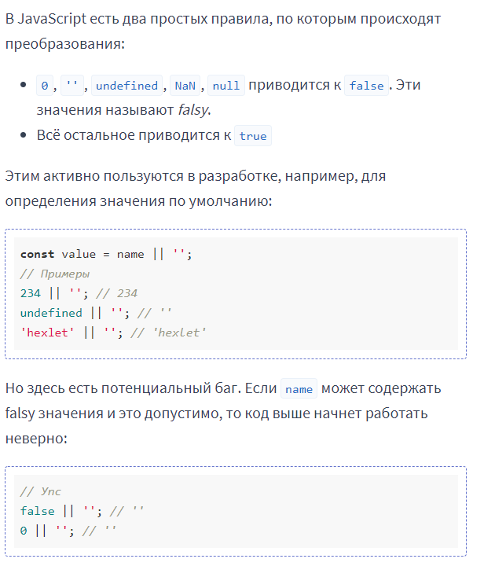
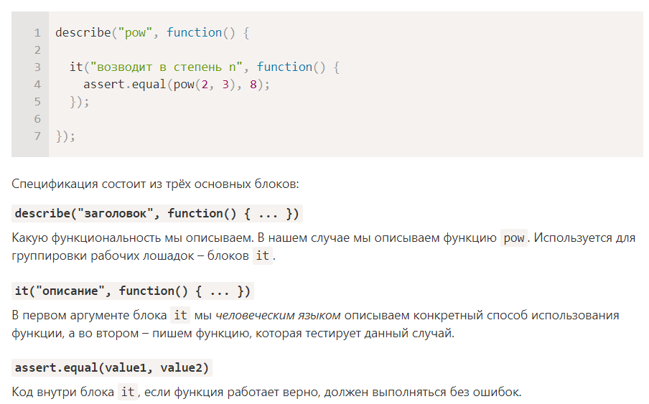
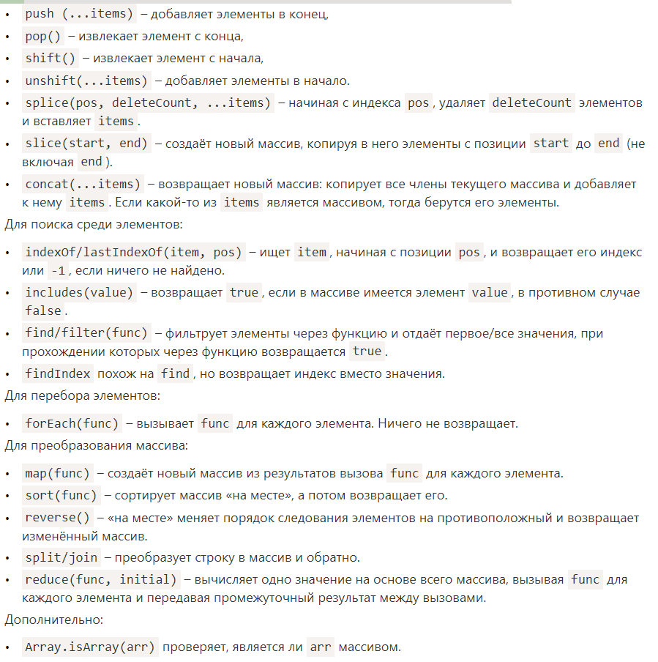
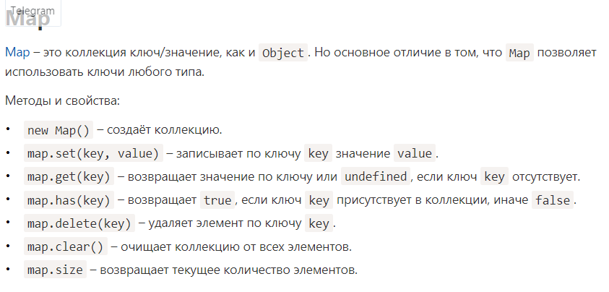
.fromCharCode(63)/.codePointAt(0)/.fromCodePoint(90) | «запросить» и вывести на экран любой символ из кодировки ASCII
.strCharAt() / .toUpperCase | которая принимает на вход строку и возвращает такую же, но со всеми буквами в верхнем регистре
String.prototype.slice/.substring()/ .substr(n, length) | извлекает часть строки или как говорят “подстроку”
String.prototype.padStart | Дополняет строку “заполнителем” слева, до тех пор пока длина строки не станет равной указанной.
str.charAt(index) | возвращает указанный символ из строки

.toString()~
.indexOf(substr, pos) / .lastIndexOf()
.includes(substr, pos) / .startsWith().endsWith()
.trim() / .repeat()
arr.join(' ') arr.splice(index, count, insert) arr.slice()
arr.find(function(item, index, array) / arr.findIndex()
arr.filter(fn)
arr.map() / arr.reduce / arr.reduceRight
Array.from(arrLike) | принимает итерируемый объект или псевдомассив и делает из него «настоящий»
prompt(title, [default]) / confirm()/alert()
.shift()/.unshift()/.join()/.pop().push()
setTimeout(func, time) / clearTimeout()
setInterval(func, interval) / clearInterval(timerId)
num.toFixed(n) | округляет число до n знаков после запятой, возвращает строку
Math.round()~.sqrt()~.floor()~.ceil()~.trunс() | округление к целому/обрезание дробной части
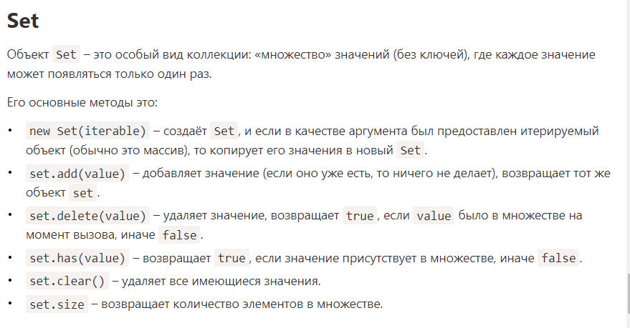
Math.max() / .min() / .pow(n, power)
.isNaN(value) / .isFinite(value)
.parseInt(string, x) / .parseFloat()
.toLocaleString()

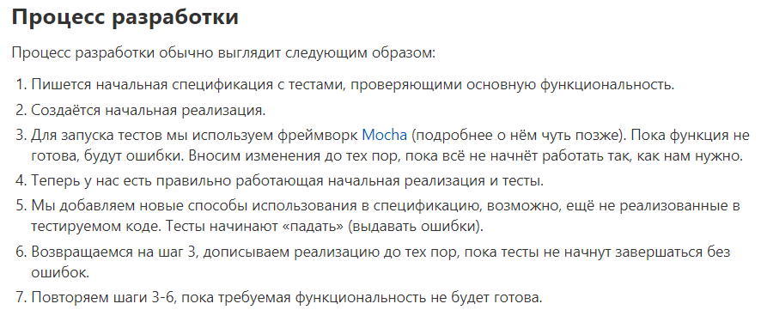

onclick/onsubmit/onscroll
onchange/oninput | срабатывает, когда пользователь выбирает новое значение из выпадающего списка select.onchange
.innerHTML | add value for element
.addEventListener/.removeEventListener | отслеживать и обрабатывать события, которые происходят на веб-странице 'click'
event.stopPropagation() | останавливает всплытие, но дает возможность доработать всем обработчикам
event.stopImmediatePropagation() | не дает выполниться больше ни одному обработчику
document.querySelector('.')
document.querySelectorAll('p')
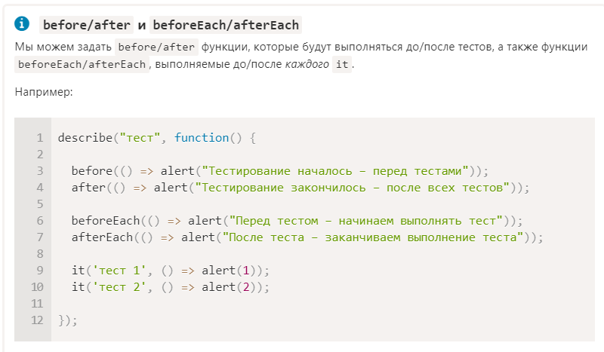
элемент.classList.remove('')
элемент.classList.add/remove('')
элемент.classList.toggle('') | переключатель
tokenList.replace(oldToken, newToken)
элемент.textContent | мы можем получить текстовое содержимое этого абзаца
элемент.classList.contains('')
el.hasAttribute(name) – проверяет наличие атрибута
el.getAttribute(name) – получает значение атрибута
el.setAttribute(name, value) – устанавливает атрибут
el.removeAttribute(name) – удаляет атрибут
el.attributes – список html атрибутов
document.body.getElementsByTagName('*')
эл-родитель.append() | добавляет указанный в скобках элемент в конец элемента-родителя (и простые строки)
document.createElement('имя тега')
эл-т.dataset.имяАтрибутаБезПрефикса | data-, обычно используют, чтобы хранить вспомогательную информацию
button.disabled = true
window.pageY/XOffset | содержит число пикселей, на которое пользователь прокрутил страницу по вертикали
window.scrollTo(Х,Y)
элемент.style.свойствоCSS
window.getComputedStyle | получить все стили, которые применяются к элементу
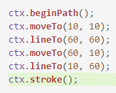
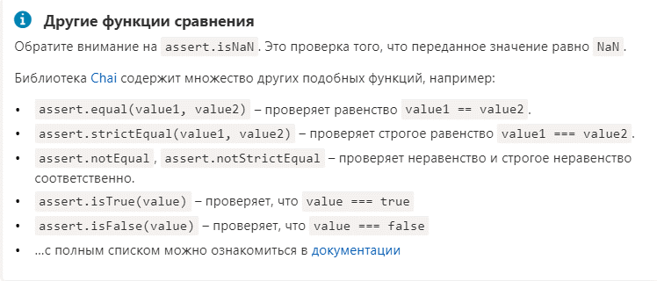
var ctx = canvas.getContext()
ctx.clearRect(0, 0, 0, 0)
ctx.fillRect(0, 0, 0, 0)
ctx.fillStyle = "Red"
ctx.strokeRect(10, 10, 100, 20) | ctx.strokeStyle/ctx.lineWidth
ctx.fill(); ->
ctx.arc(50, 50, 20, 0, Math.PI / 2, false) | circle, false - по часовой стрелке
ctx.fillText('', x, y) | ctx.textBaseline='top','bottom','middle' / ctx.font = "20px Courier"

Object.assign(dest, [src1, src2, src3...])
Symbol.for(key) / Symbol.keyFor(sym) | let a = Symbol('id')
Object.is(a, b)
let map = new Map(Object.entries(obj)) let prices = Object.fromEntries()
Object.keys(obj) / Object.values(obj) / Object.entries(obj) | возвращает массив ключей.массив значений.массив пар [ключ, значение].

let json = JSON.stringify(value[, replacer, space]) | метод toJSON для преобразования в JSON. JSON.stringify автоматически вызывает его, если он есть
let value = JSON.parse(str, [reviver]);

assert(capitalize('hello') === 'Hello') | assert используется как функция, которая проверяет истинность переданного значения.
assert.strictEqual(capitalize('hello'), 'Hello') | проверяет равенство по ссылке | test('Expect', () => {
assert.deepStrictEqual({ key: 'value' }, { key: 'value' }); // всё ок | по значению | // Точное сравнение примитивных типов
 |  | expect(true).toBe(true);
bind() | доступен у функций, и в его задачу входит связывание функции с каким-то контекстом. Результатом выполнения bind() будет новая функция, работающая как и исходная функция, но с привязанным к ней контекстом.
apply(), call() | Эти функции внутри себя делают две вещи: меняют контекст и сразу же производят вызов функции. Разница лишь в том, как они работают с аргументами этих функций: apply() – принимает аргументы в виде массива вторым параметром, а call() ждёт на вход позиционные аргументы. | // Точная проверка на null
valueOf(), toString() | переоперделяем, чтобы получать значение и строковое представление | expect(null).toBeNull();

 |  | // Точная проверка на undefined
 |  | expect(undefined).toBeUndefined();

 |  | // Проверка значение на truthy (любое значение, которое приводится к true)
 |  | expect(true).toBeTruthy();

 |  | // Проверка наличия элемента в массиве
 |  | expect([1, 2, 3]).toContain(2);

 |  | // Проверка наличия подстроки в строке
 |  | expect('hello, world').toMatch('hello');

 |  | // Проверка одного свойства в объекте:
 |  | expect({ key: 'value' }).toHaveProperty('key');
 |  | // Так же можно проверить значение свойства:
 |  | expect({ key: 'value' }).toHaveProperty('key', 'value');

 |  | // Проверка нескольких свойств и их значений в объекте:
 |  | expect({ a: 'b', c: 'd', e: 'f' }).toMatchObject({ a: 'b', c: 'd' });

 |  | // Проверка всех свойств "в глубину"
 |  | expect({ a: ['b', 'c'] }).toEqual({ a: ['b', 'c'] });

 |  | // Проверка на выброс исключения
 |  | expect(() => { throw new Error('Boom!') }).toThrow();
 |  | // С проверкой соответствия значения в свойстве message
 |  | expect(() => { throw new Error('Boom!') }).toThrow('Boom!');
 |  | });

 |  | test('Expect not', () => {
 |  | // not null
 |  | expect(true).not.toBeNull();

 |  | // not undefined
 |  | expect(process.env).not.toBeUndefined();

 |  | // not contain 2
 |  | expect([1, 2, 3]).not.toContain(4);

 |  | // not match hello
 |  | expect('hello, world').not.toMatch('goodbye');
 |  | });

JQuery
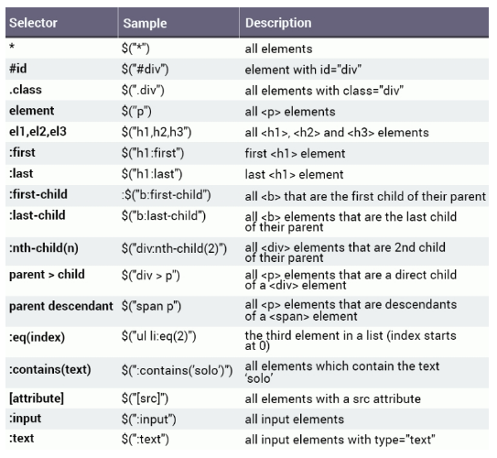
$("p/./#").hide()/.show() | hides all elements
$("p/./#").html() | value + tags
.text() | value
.val()
.attr("href", "var") | attribute value
.removeAttr("") | delete attribute
.append()/.prepend() | added content to the end/top inside
.after()/.before() | outside
.addClass()/.removeClass()
.toggleClass()
.css()
.width()/.height()
.parent()
.remove()
.empty()

.click()
.dblclick()
.mousemove()
.mouseenter()
.mouseleave()
.mouseover()
.keydown()
.on("click", func())
.off()
.trigger()
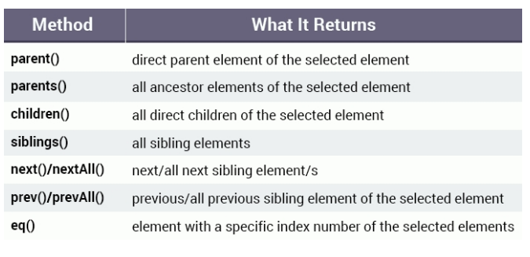
.fadeOut(ms)/.fadeIn(ms)/.fadeTo(ms, 0-1) | fade занимает место
.slideUp/.slideDown | элементы исчезают, уплывая вверх - не занимает

Linux
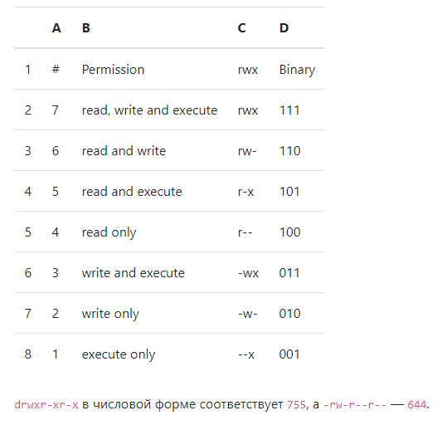
pwd | выводит полный путь от корневого каталога к текущему рабочему каталогу
ls | узнать, какие файлы находятся в каталоге (-a скрытые файлы, -l права доступа)
cd | перемещение по каталогам
mkdir/rmdir(rm) | создание/удаление каталога (удаление каталога с файлами) -p, который создаёт директории рекурсивно. -f. В таком случае rm удалит всю директорию без вопросов.
rm | удаления файлов и каталогов (-r удалить только каталог)
touch | создание файла
man */--help | справка по командам
cp/mv | копирование файлов через командную строку/перемещение(переименование) Для копирования директории нужно добавить флаг -r (recursive).
grep | поиск по файлу или файлам определенного текста (-B, --before-context)(-A, --after-context) (-C, --context) -R, которая говорит о том, что надо искать внутри директории + путь до файла Если добавить опцию n, то дополнительно отобразится номер строки.
locate | поиск файлов
vim | редактирование файлов i - режим ввода, : режим командной строки :q! :wq :w
> / >> | всегда перезаписывает файл / добавить в файл
wc | умеет считать количество слов, строк или символов в файле. -w
env | переменные окружения
history | Ctrl + r реверсивный поиск

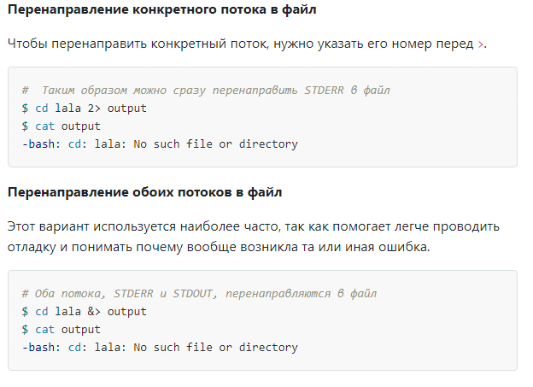
echo | помогает нам перемещать некоторые данные, обычно текст, в файл >>
cat | отображение содержимого файла
head, tail | показать n строк, -n / tail -f ждёт появления новых строк
nano, vi, jed | установленные тестовые редакторы
su | substitute user, switch user
sudo | superUser do
type/which/whereis | где лежит исполняемый файл конкретной программы
df | увидеть доступное дисковое пространство в каждом из разделов вашей системы -m
tar | tar для работы с tarballs (или файлами, сжатыми в архиве tarball) -cvf -xvf -tvf
uname | чтобы показать информацию о системе -
apt-get | для работы с пакетами
hostname | имя хоста (-I свой IP)
ping | проверка соединения с сервером
ps | (process status) выводит отчёт о работающих процессах.

chown | https://ru.wikipedia.org/wiki/Chown изменяющая владельца и/или группу для указ. файлов
chmod | https://ru.wikipedia.org/wiki/Chmod изменения прав доступа к файлам и каталогам

reports
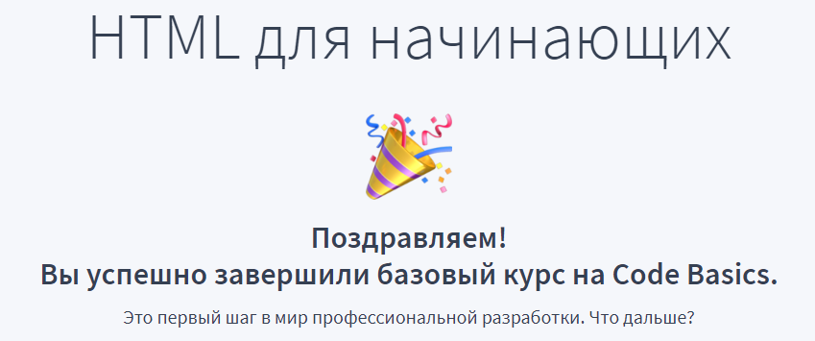

May
4 | Основы HTML, CSS и веб-дизайна | hexlet
5 | Основы HTML, CSS и веб-дизайна |  | HTML для начинающих | code-basics
6 | HTML для начинающих | code-basics
7 | HTML для начинающих
8 | CSS для начинающих |  | JS для начинающих | code-basics
9 | JS для начинающих
10 | JS для начинающих
11 | Знакомство с HTML и CSS | h t m l a c a d e m y |  |  | 390р.
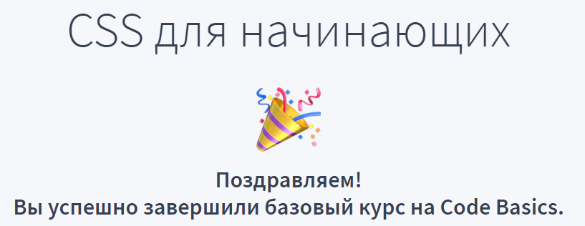
12 | Знакомство с HTML и CSS
13 | Знакомство с HTML и CSS
14 | Знакомство с HTML и CSS
15 | Великий Кексби |  | Знакомство с JavaScript
16 | Знакомство с JavaScript
17 | Знакомство с PHP
18 | Продвинутый HTML и CSS | h t m l a c a d e m y | Responsive Web Design | freecodecamp
19 | Продвинутый HTML и CSS
20 | Продвинутый HTML и CSS
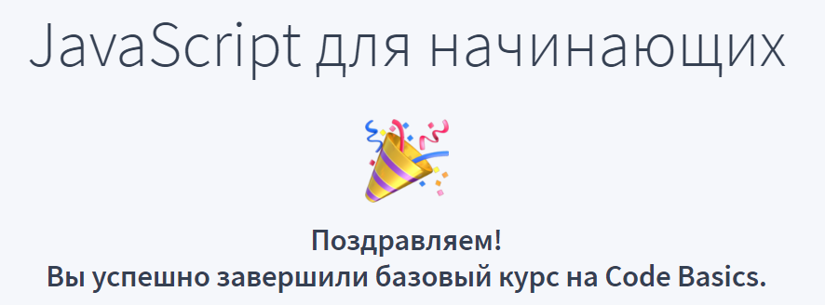
21 | Продвинутый HTML и CSS |  | Responsive Web Design | freecodecamp
22 | Продвинутый HTML и CSS
23 | Продвинутый HTML и CSS |  | Responsive Web Design | freecodecamp
 | Великий Кексби
24 | Великий Кексби
25 | Построение сеток | h t m l a c a d e m y
26 | Построение сеток
27 | Построение сеток
28 | Построение сеток
29 |  |  | Responsive Web Design | freecodecamp
30 | Великий Кексби
31 | Декоративные эффекты

June
1 | Декоративные эффекты | h t m l a c a d e m y
2 | Декоративные эффекты
3 | Декоративные эффекты |  | Великий Кексби | htmlacademy
4 | Мастерские
5 | Мастерские
6 | Мастерские
7 | Великий Кексби
8 | Великий Кексби
9 | Великий Кексби
10 | Великий Кексби |  | Responsive Web Design | freecodecamp | !!!!!!!
11 |  |  | Responsive Web Design | freecodecamp
12 |  |  | Responsive Web Design | freecodecamp
13 |  |  | Responsive Web Design | freecodecamp
14 | Основы современной верстки | hexlet
15 | Responsive Web Design | freecodecamp
16 | Responsive Web Design | freecodecamp
17 | Responsive Web Design | freecodecamp
18 | Responsive Web Design | freecodecamp
19 |  |  | books | pet
20 | Responsive Web Design | freecodecamp
21 | Responsive Web Design | freecodecamp |  |  |  | scss
22 | Responsive Web Design | freecodecamp |  |  |  | pug
23 | Responsive Web Design | freecodecamp |  |  |  | webpack
24 | git | githowto |  |  |  | git
25 | git | githowto
26 | git | githowto
27 | статьи, прероцессоры
28 | git | hexlet | статьи, препроцессоры
29 | препроцессоры, статьи
30 | pug

July
1 | Бэм
2 | Бэм | ru.bem.info
3 | Бэм
4
5
6
7 | Бэм | ru.bem.info
8
9
10 | Веб-разработка для начинающих: HTML и CSS | stepik.org
11 | Веб-разработка для начинающих: HTML и CSS | stepik.org |  |  | Дакет
12
13 | Веб-разработка для начинающих: HTML и CSS | stepik.org
14
15
16
17
18 | Веб-разработка для начинающих: HTML и CSS | stepik.org
19
20
21
22
23 | Веб-разработка для начинающих: HTML и CSS | stepik.org
24
25
26 | Джаваскриптон | htmlacademy
27 | Джаваскриптон | htmlacademy
28 | Джаваскриптон | htmlacademy
29 | Джаваскриптон | htmlacademy
30 | Джаваскриптон | htmlacademy
31 |  | htmlacademy

Aug
1 | js | htmlacademy
2
3 | svg | htmlacademy
4
5
6
7
8 | Динамические эффекты | htmlacademy
9 | Препроцессор Less | htmlacademy
10 | Сборник: Тонкости CSS | htmlacademy
11
12
13
14
15
16
17
18
19
20
21
22
23
24
25
26
27
28
29
30
31

Ё
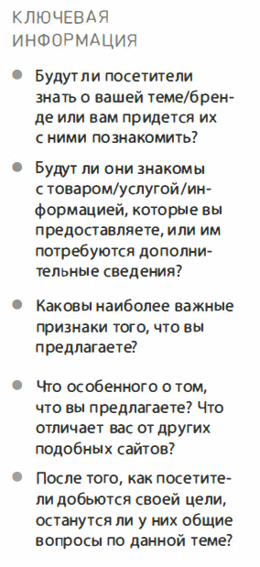

1 | Body -margin -padding -fonts | В консоли перейти в директорию с проектом/ввести surge/выбрадь директорию, которую загрузить
2 | header, bckg, ul, a
3 | buttons
4 | header-promo
5 | features ul h
6 | headlings
7 | cat-reference/history
8 | fonts and backg in containers
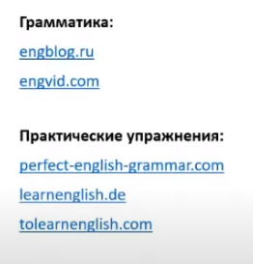
9 | body min-width
10 | container mar 0 auto
11 | Колонки в шапке
12 | шапка отступы
13 | контейнеры отступы оформл
14 | кнопки
15 | иконки через псевдо
16 | заголовки
17 | всегда убираем отступы у эл
18 | проверяем все отступы
19 | оформление
20 | box-sizing: border-box формы
21 | подвал
22
23
24
25

regexp
